상품제안서
LG페리오치약칫솔 휴대용 여행용세트 | 상품코드: S20805

 |  |  |  |  |  |  | 02-713-8555 | www.synergygift.co.kr
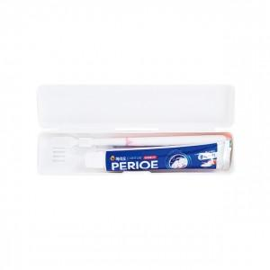

【상세/제작정보】

【인쇄/포장옵션】 | 풀칼라 / 포장지포장

【공급단가】 | 수량 | 300~ | 1,000~ | 3,000~ | 10,000~ | 30,000~
*VAT별도 | 투명 | 1,120원 | 1,050원 | 1,000원 | 960원 | 950원
 | 백색 | 1,120원 | 1,050원 | 1,000원 | 960원 | 950원

【상품 URL】 | https://www.synergygift.co.kr:443/src/goods_detail.php?gdno=20805

